关系图
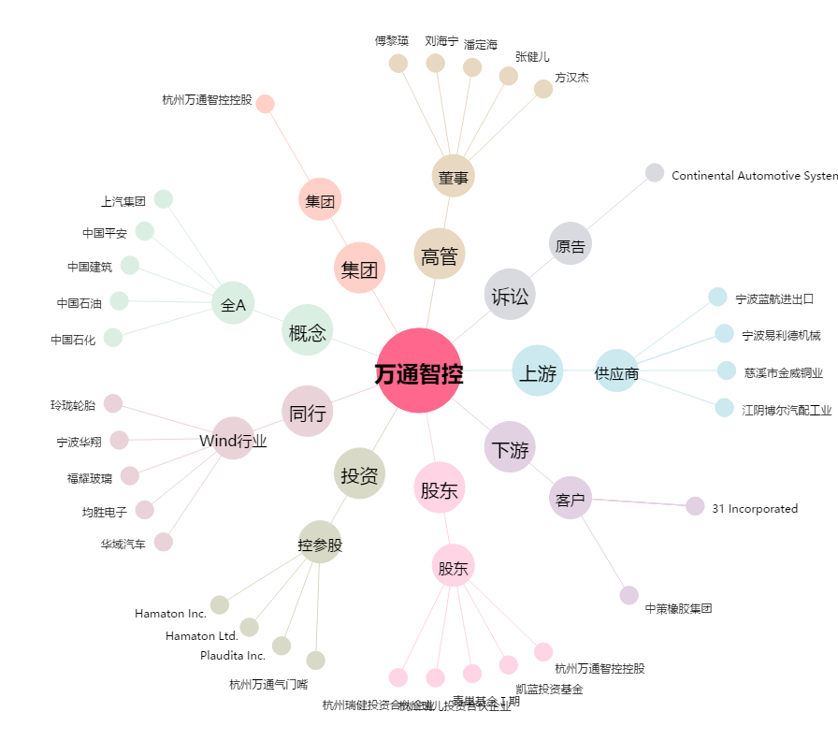
万通智控[300643.SZ] - 关系概览图

